ｷｭｰｼｰﾄ説明資料
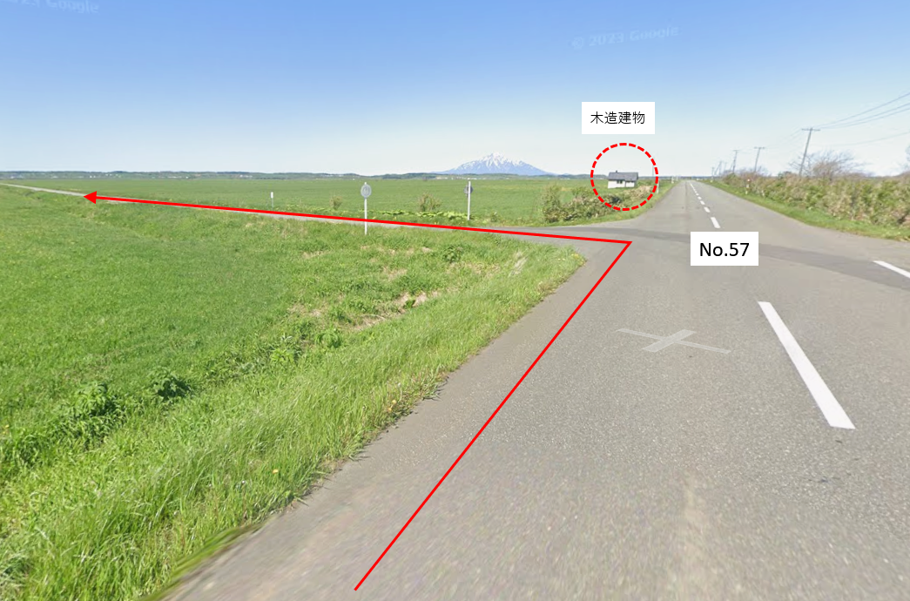
キューシート説明資料

■文字・記号等
 | 説 明
道路種別 | 国：国道、道：道道、市：市道、町：町道、村：村道
交差点等 | ┬・┤・├：T字路、Y：Y字路、＋：十字路、｜：交差点なし
進行方向 | →：右折、←：左折、↑：直進、＼：斜左折、／：斜右折、∩：折返し
信 号 | ○：有、×：無、感：感知式
道標の進路方向表示 | 案内標識にあるルート方向の表示のみ抜粋。数字は路線番号。

■No.11交差点 (幌加内)
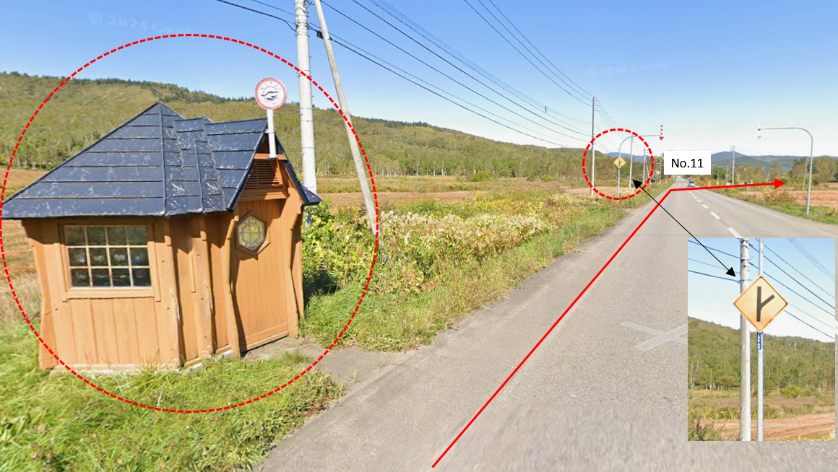

■No.31交差点（エサヌカ線入口）

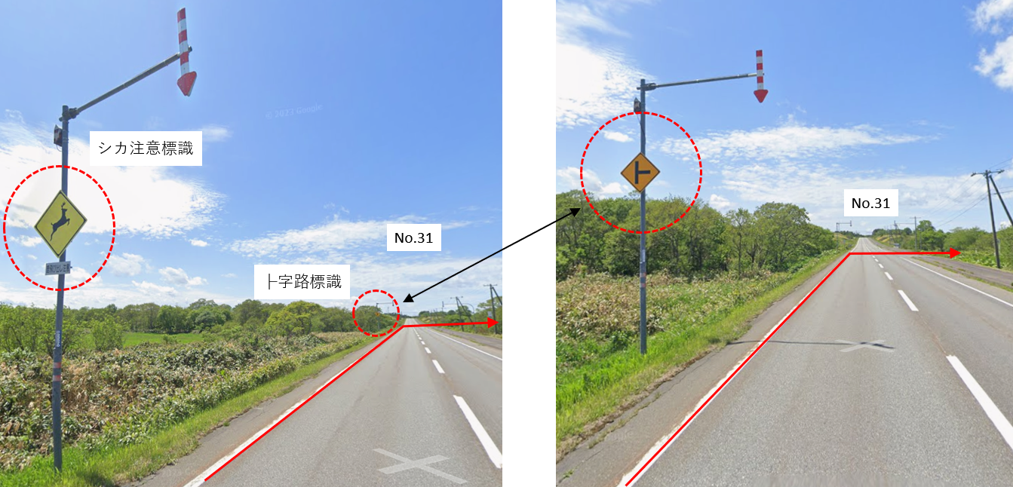

■No.50交差点（サロベツ原野入口）

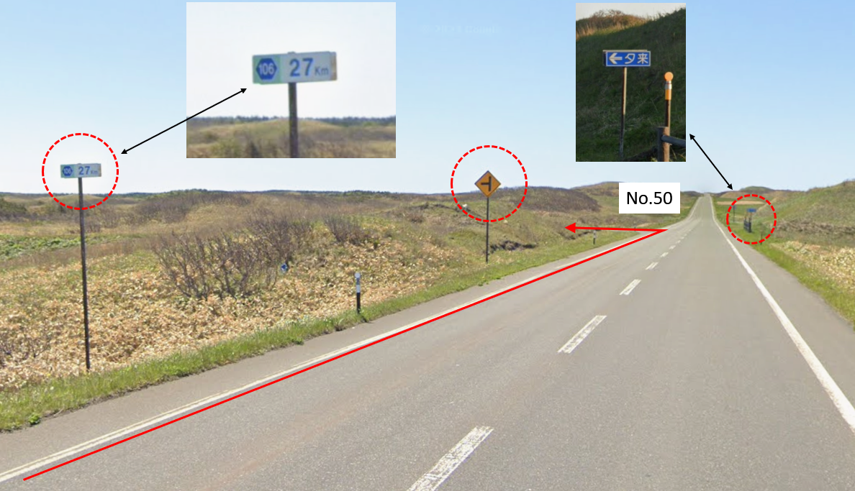

■No.57交差点（サロベツ原野途中）

